1
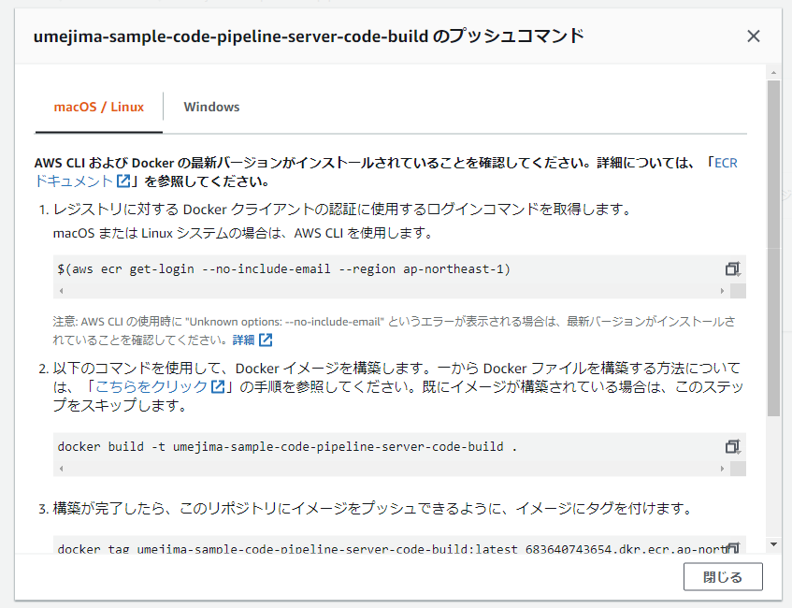
1. EC2 にログインする
2. Docker をインストールする
⇒ docker-study の手順を参考
3. Dockerfile を作成する
⇒ server-build/Dockerfile

4. docker engine 起動 (sudo service docker start)
5. ECR 上に、リポジトリを作成する
6. EC2 上で、以下のマニュアルを元に、docker build ～ docker push まで実施する

2
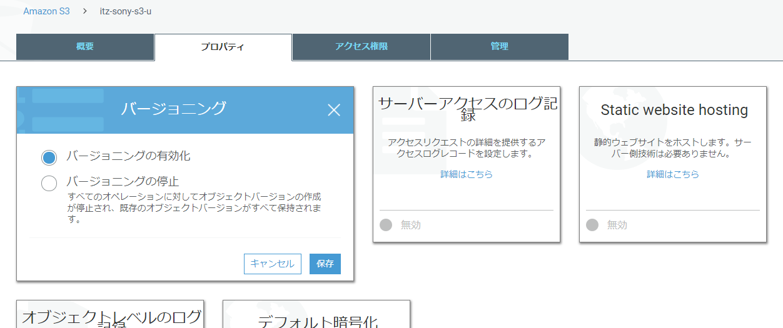
1. プロジェクトを作成する (gradle プロジェクトでの REST サーブレットシステムを今回は作成)
2. buildspec.yml を作成する
⇒ server-build/buildspec.yml

3. 「1」・「2」をまとめて ZIP に固める。
(ZIP ファイルとして置く場合、間にフォルダ等をはさまずに buildspec.yaml を置く必要がある)
→ の状態で zip しなければならない。

4. S3 に配置する。

※ CodePipeline で使う場合はバージョニングをする必要がある。(変更したら Pipeline が走る仕組みは、このバージョンを利用していると思う)

3
1. CodeBuild を作成する
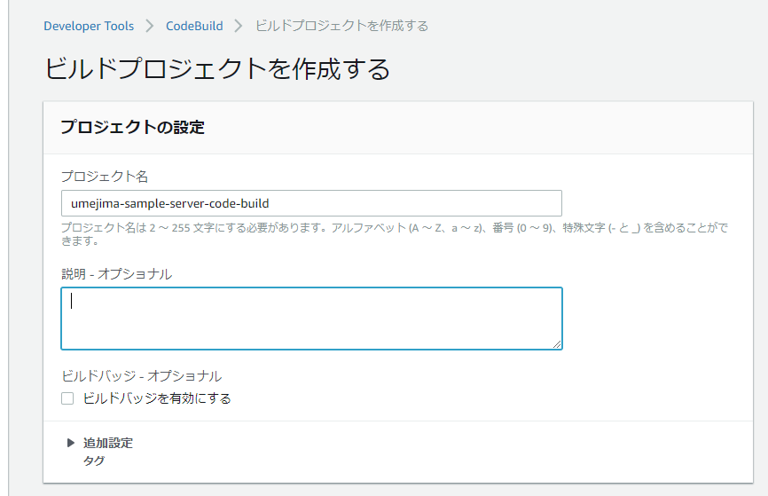

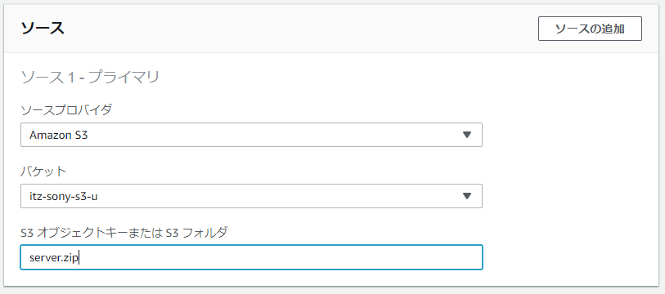

 |  | ※ GitHub と連携して、そこから取得とか、
 |  | MavenCentral から取得とか、
 |  | 色々方法はあるが、準備がめんどいので S3 で今回は行っている。

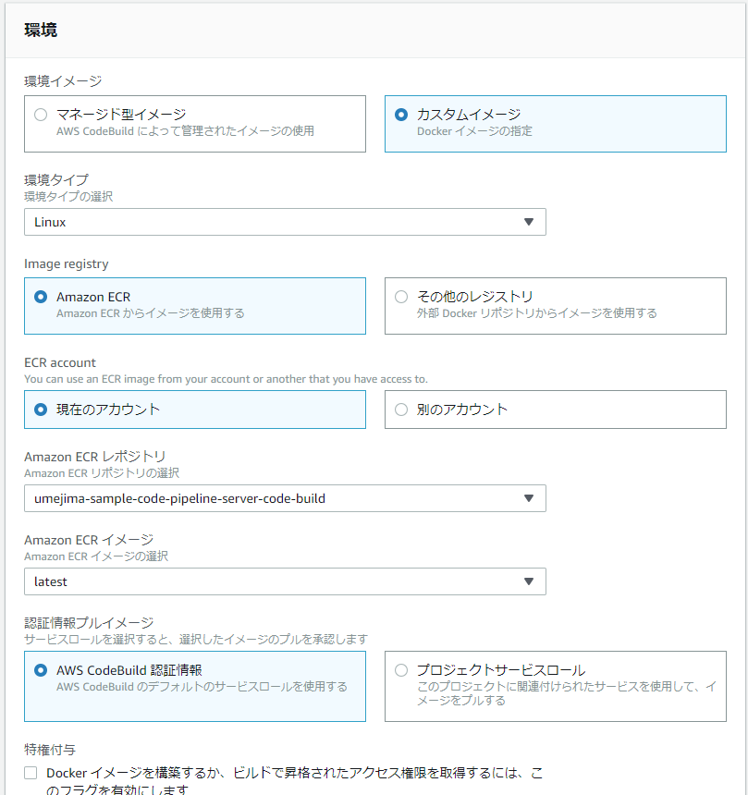

 | 独自 image を用いる場合は、チェックつけても無駄なのでチェックつけない。
 | ※ CodeBuild で提供している docker image 以外では、docker engine が起動しないらしい。

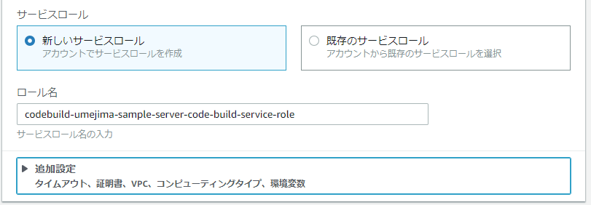

 |  | ECR から PULL できる権限を Attach する必要があるので
 |  | IAM ロール名を覚えておくこと。

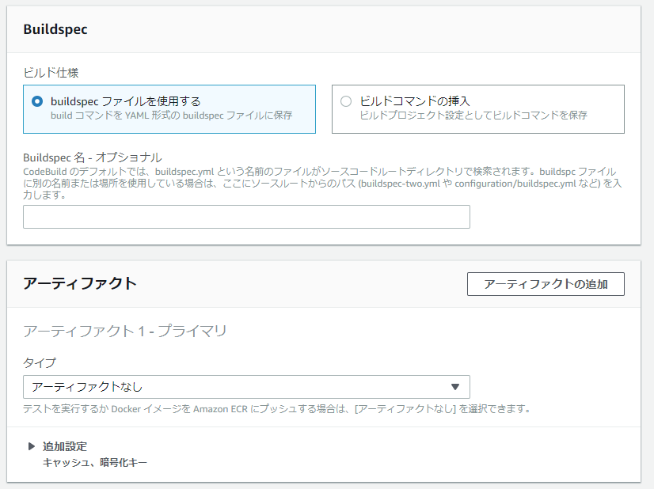

 |  | 今回は、ルート直下に buildspec.yml を用意しているのでこのままで OK

2. CodeBuild の IAM ロールに ECR から docker image を PULL するための Policy を Attack する

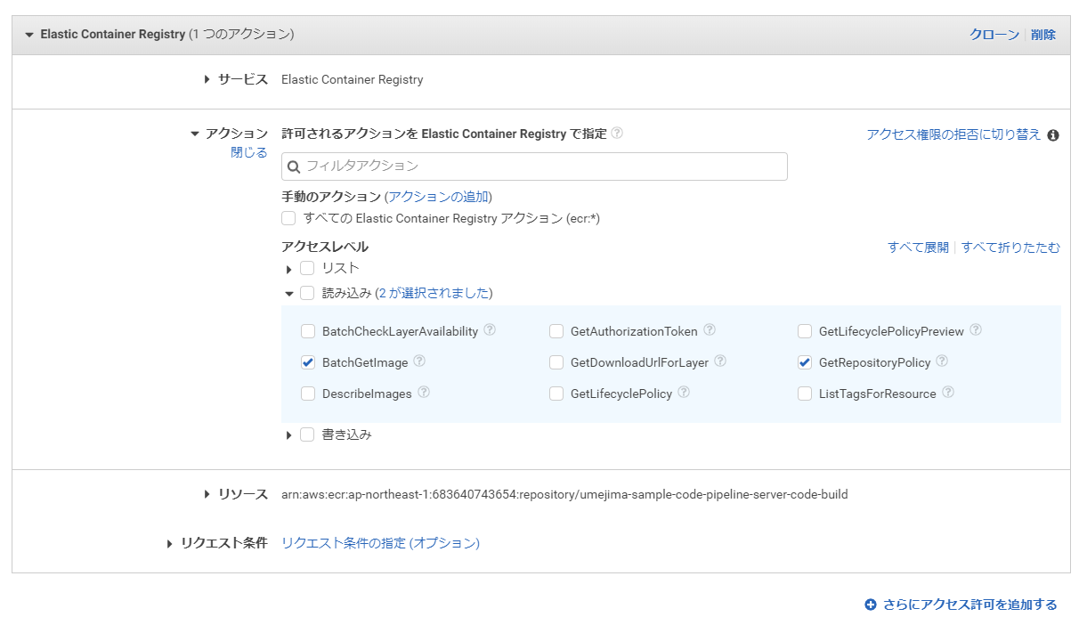

3. ECR 側でも、アクセス許可の編集を行う。

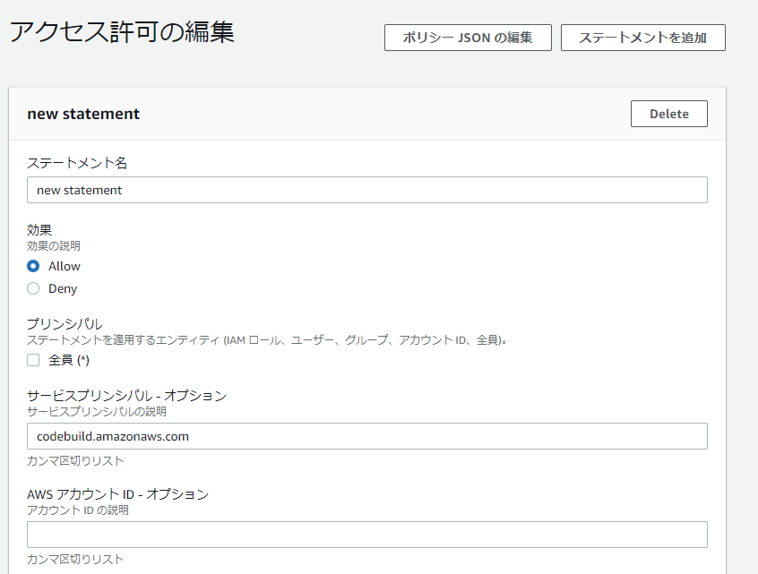

 |  | CodeBuild からという意味

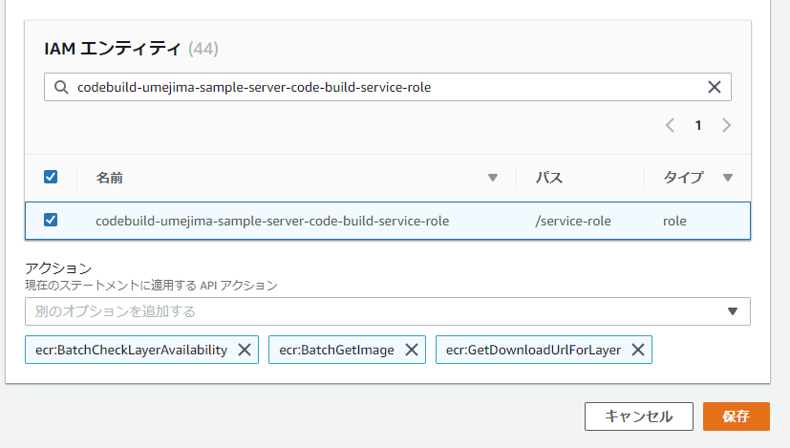

 |  | ECR PULL Policy を Attack した IAM ロール名

 |  | 許可する操作
 |  | ・ ここで設定したアクセス許可内容取得アクション
 |  | ・ Image PULL 関連のアクション
 |  | だと思う。

4
1. CodePipeline を作成する
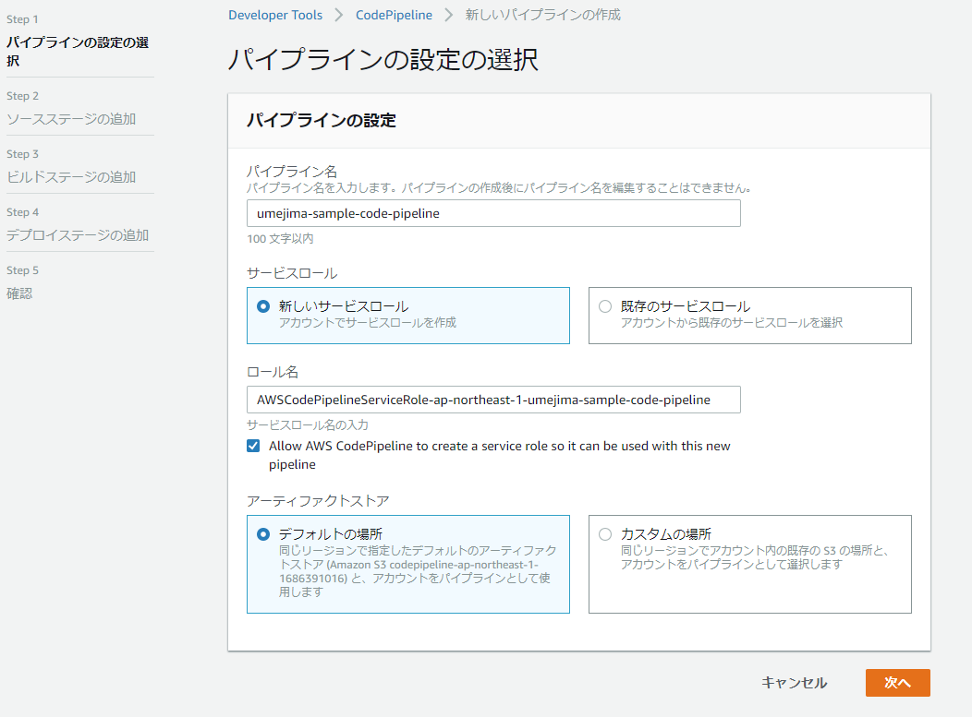

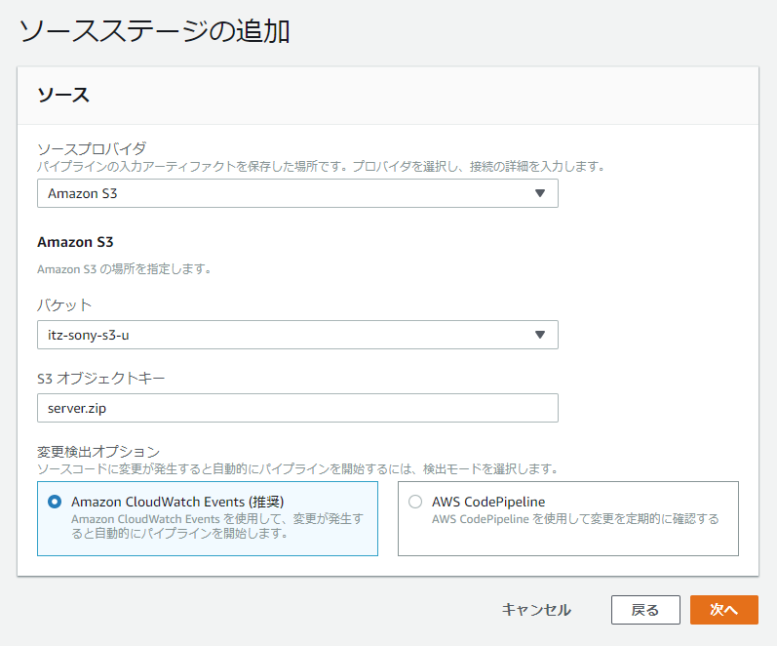

 | ※ CodePipeline で使う場合はバージョニングをする必要がある。(変更したら Pipeline が走る仕組みは、このバージョンを利用していると思う)
 | ※ github とか、maven central とか色々できるけど、今回は S3

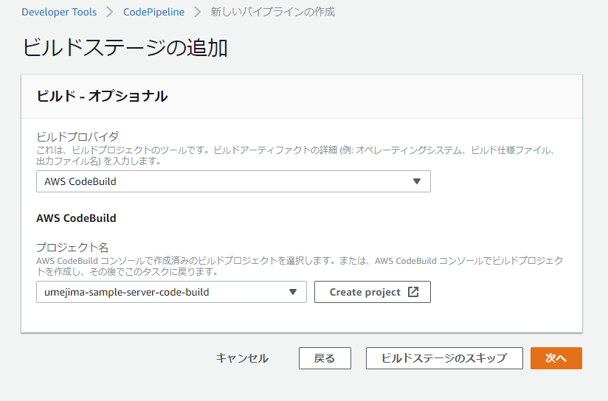

 | ※ これまでの手順で作成した CodeBuild 名を指定

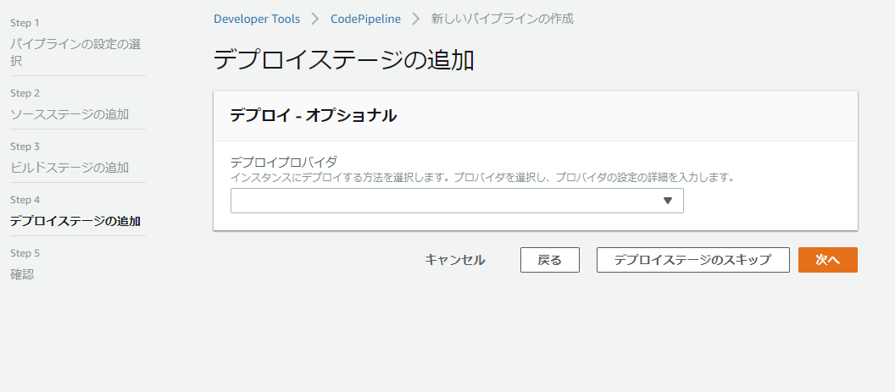

 | ここではスキップ

5
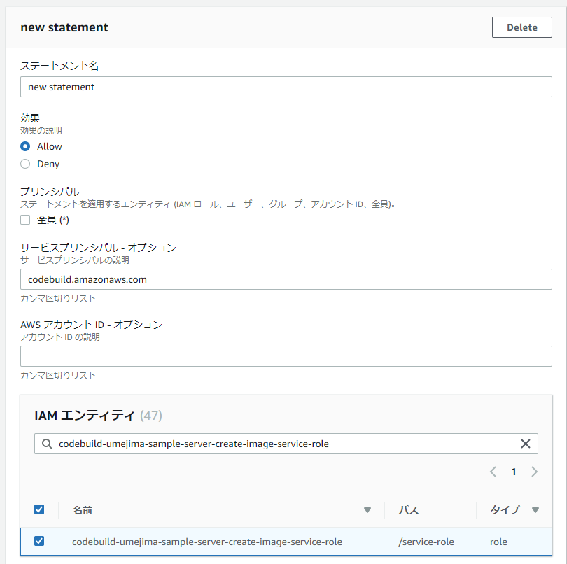
1. CodeBuild を作成する
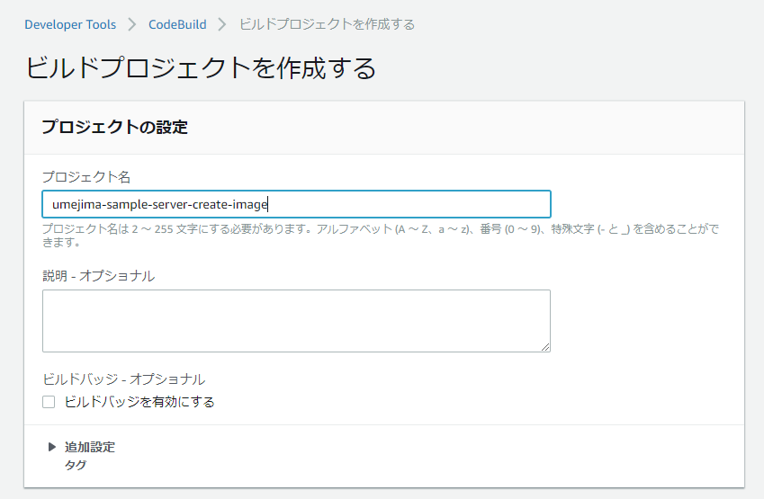

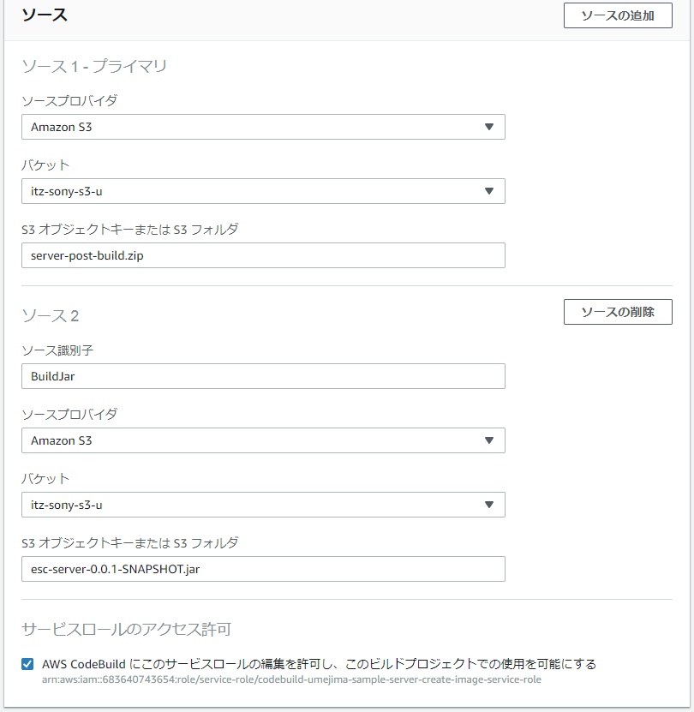

 |  | ※ GradleBuild 用の CodeBuild 後につなげる予定なので、本 CodeBuild 単体でも動作できるように
 |  | S3 に jar ファイルを用意した。

 |  | ※ プライマリとしては buildspec.yml を含む zip を指定する。

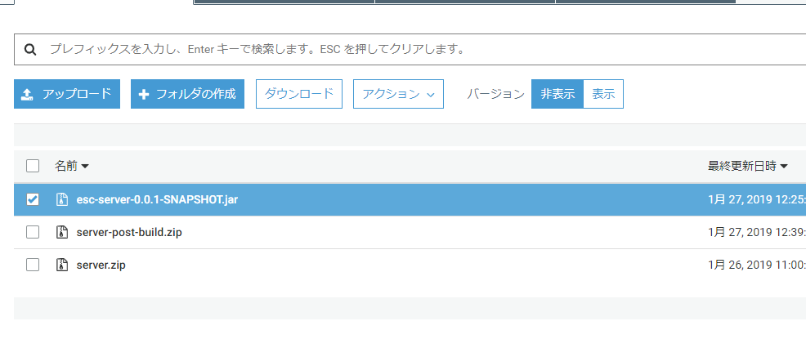

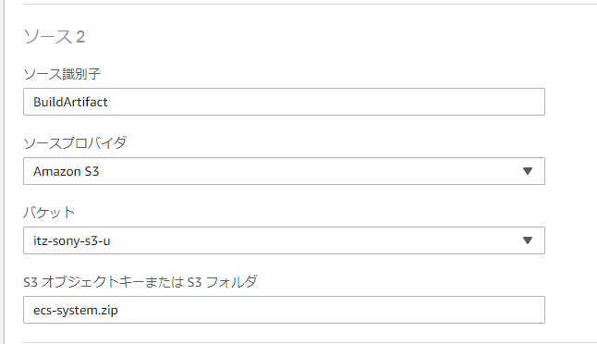

 |  |  | War ファイルなどでも、さらに zip 化しないといけない点に注意
 |  |  | ※ しなければ、war が解凍されたものが Source として送られる。

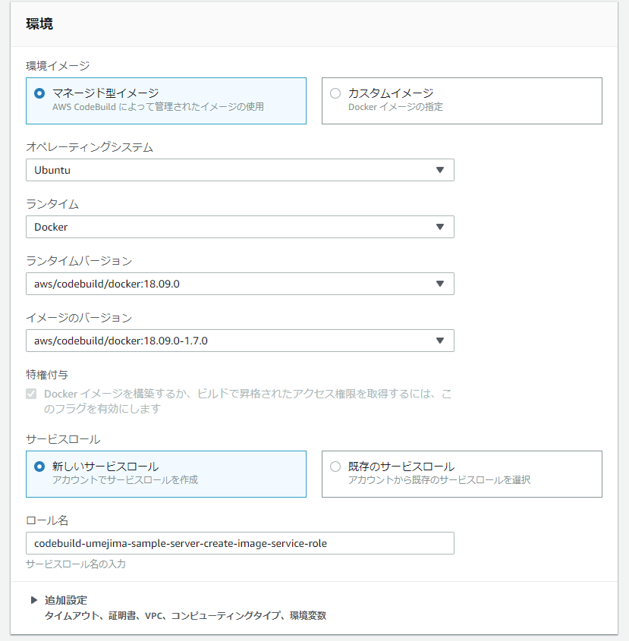

 |  |  | DockerEngine を用いる場合は必ず CodeBuild で提供されている Image を使用すること。

 |  |  | ECR Push 用の Policy を Attach する必要があるので覚えておくこと。

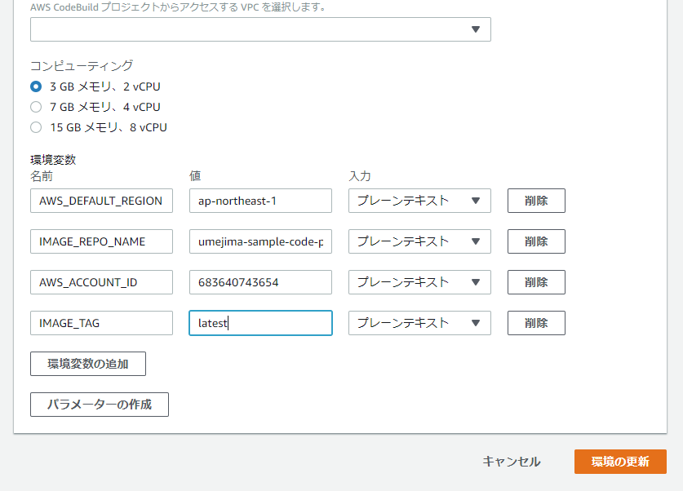

 |  |  | Push する ECR を環境変数で指す仕組みにしているので ECR もあらかじめ作っておくこと。
 |  |  | ↓

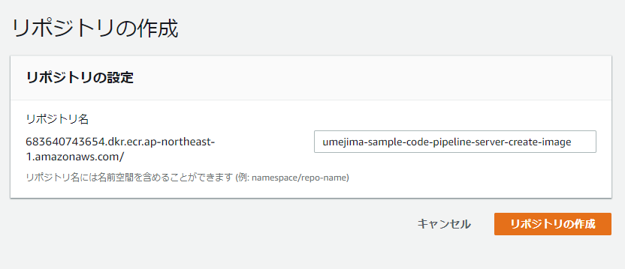

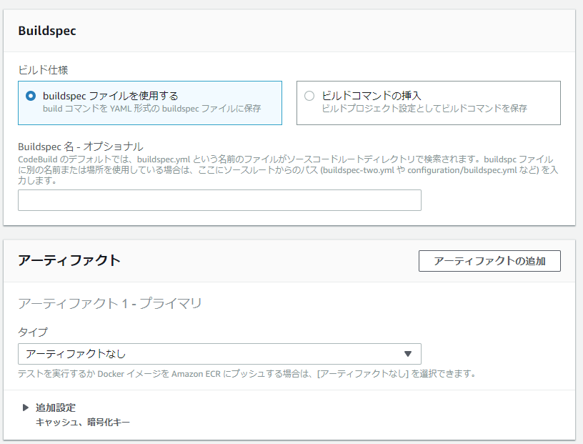

 |  |  | 同じく、ルートディレクトリに buildspec.yaml を用意するのでこれで OK

2. CodeBuild の IAM ロールに ECR Push 用 Policy を Attach する。

 | ※ Policy を Attach する
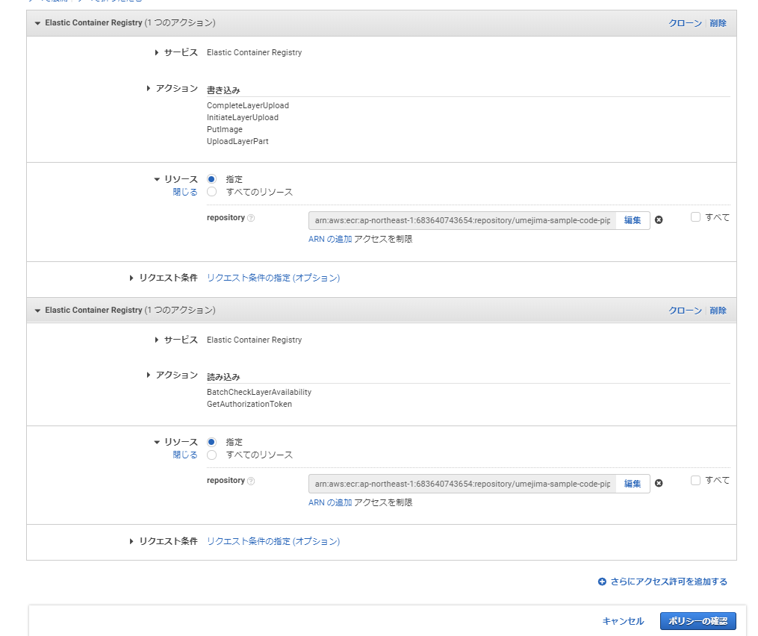

 | ※ ECR のアクセス許可を編集する。

6
1. CodePipeline を編集する。

 |  |  | CreateImage 用 Source アクション追加

※ CreateImageSource アクション
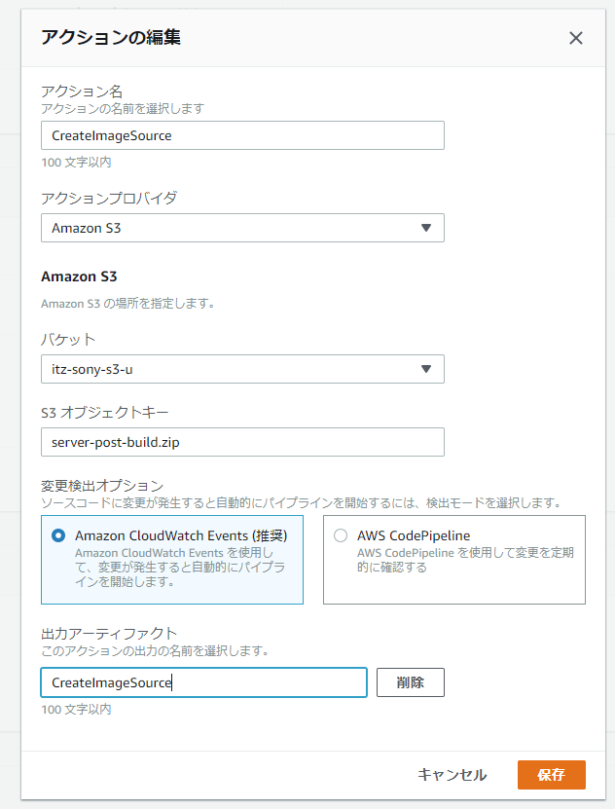

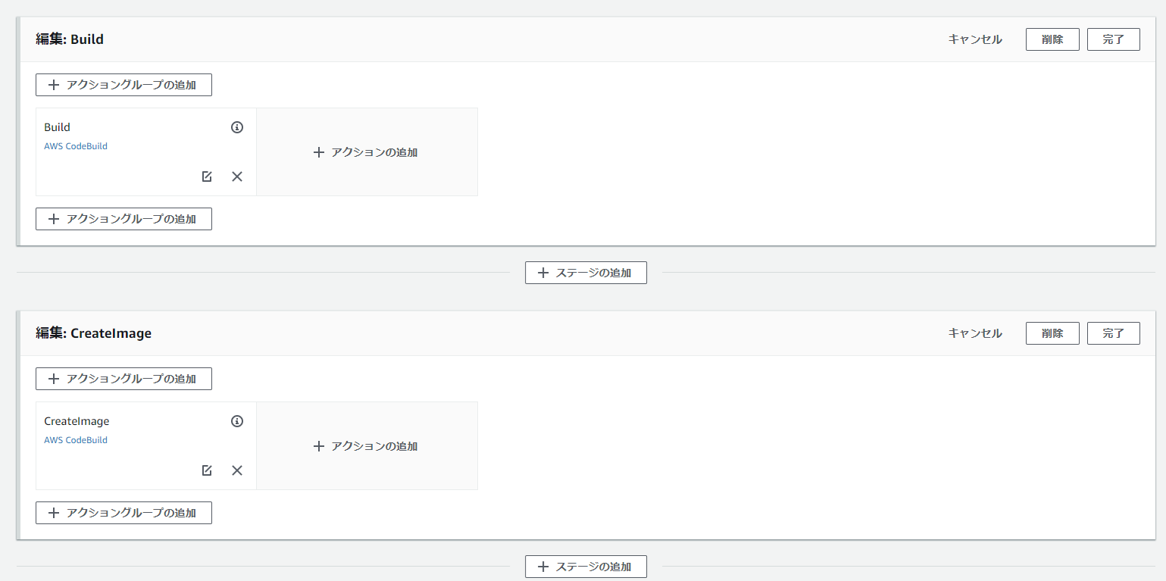

 |  | Build 後に CreateImage ステージ追加

※ CreateImage アクション
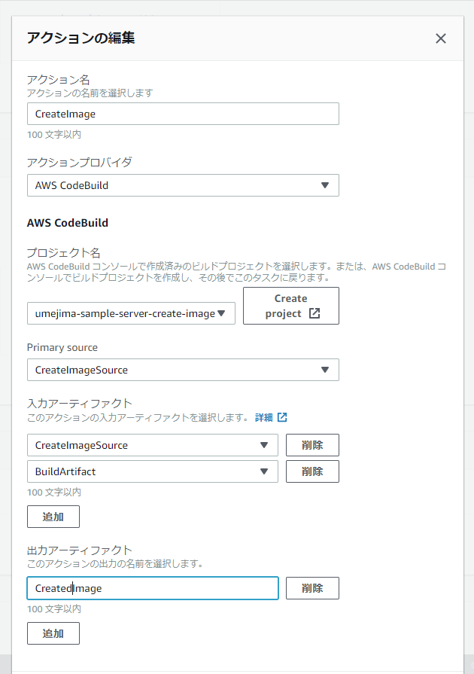

 | 「5」で作成した CodeBuild

 | CreateImageSource を Primary (buildspec.yml があるほうを primary) に指定

 | Build アクションで作成した成果物 (jar) も取得する

9
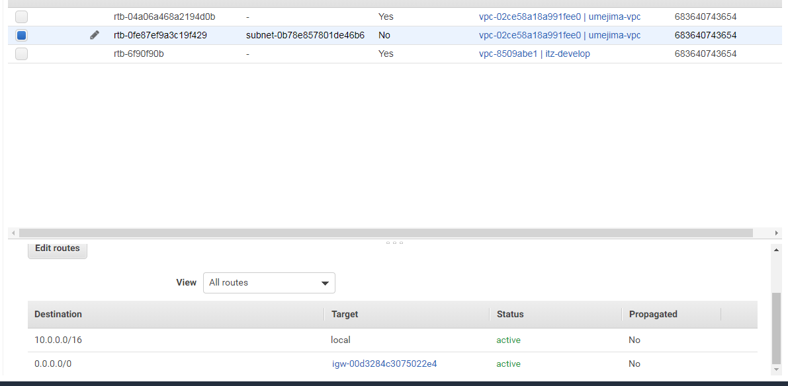
[VPC]
1. IPv4 CIRD ブロックを VPC に用意する
2. AZ 別に、↑で設定したサブセットの Subnet ブロックを用意する
※ public subnet ひとつでも OK
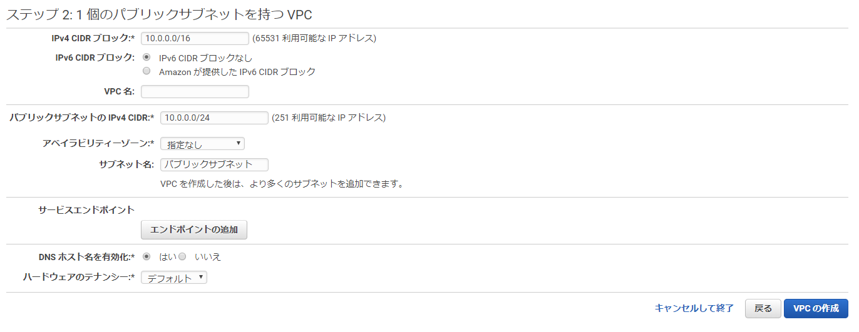

※ ↑の設定で、VPC/Subnet の他に、InternetGateway (VPC とネットワーク接続を行うために必要) と RouteTable (サブネットとVPC内での通信関連付け) と NetworkACL (Subnet へのネットワークアクセス制御) が作成される
また、NetworkACL の Inbound/Outbound Rule も外部と接続できるようデフォルトで設定されている。

※ subnet 用の RouteTable も作成済みであり、かつ、VPC にアタッチされている InternetGatewat にアタッチされている必要がある。でなければ、その Subnet に外部からアクセスできない。

9-X1
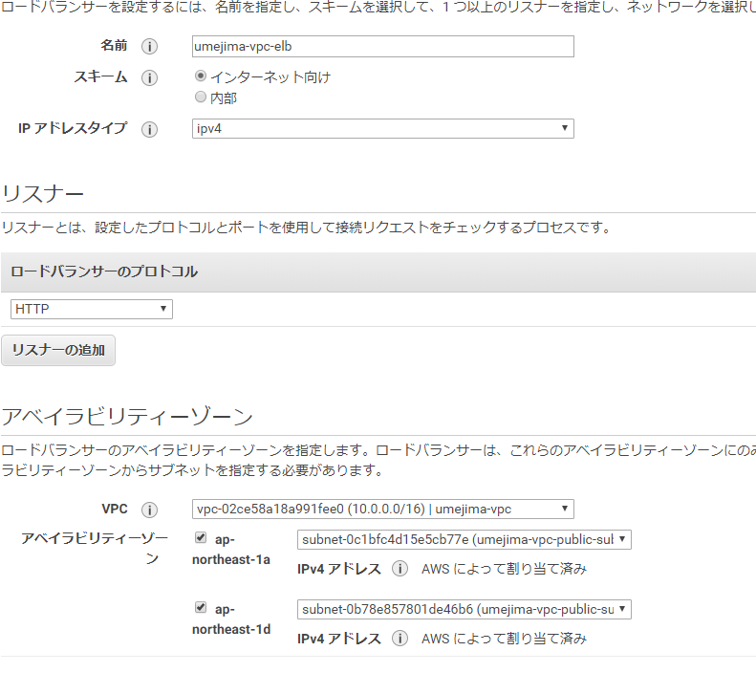
[VPC 上に EC2 を立てる]
1. EC2 を VPC 上の Subnet 内に作成する

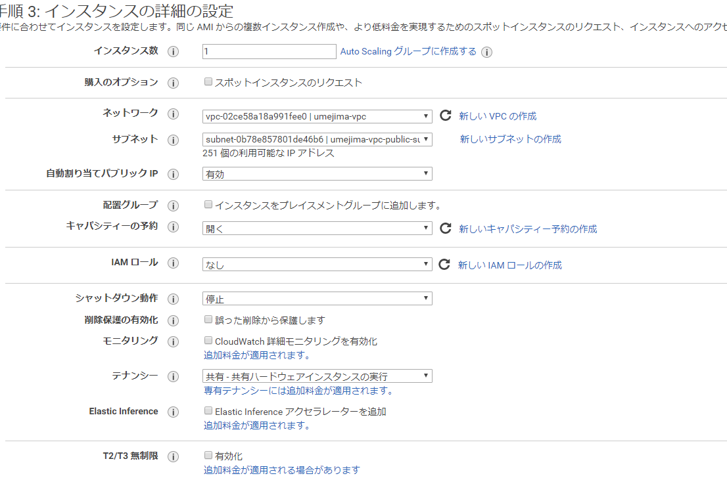

2. セキュリティグループで以下を設定する

 | ※ SSH はグローバル、HTTP は ALB 経由でのみ許可する設定

3. PublicIP アドレスから SSH 接続できることを確認する

4. ALB 経由で HTTP アクセスするために nginx をインストール/起動する
> sudo yum update
> sudo amazon-linux-extras install nginx1.12
> ps aux | grep nginx
> sudo service nginx start
> ps aux | grep nginx
※ インスタンス起動時に自動起動する場合は -> sudo chkconfig nginx on

5. PublicIP アドレスから HTTP 接続できないことを確認する
> http://{publicIP}

9-X2
[VPC 用の ELB を作成する]
1. ELB を作成する

 | ※ 最低 2 つの Subnet が必要なので新規に Subnet を追加した。(Subent を作成し、VPC にアタッチし、Subnet 用 RouteTable を作成し、VPC の InternetGateway にアタッチした)

 | ※ ELB 用のセキュリティグループを作成

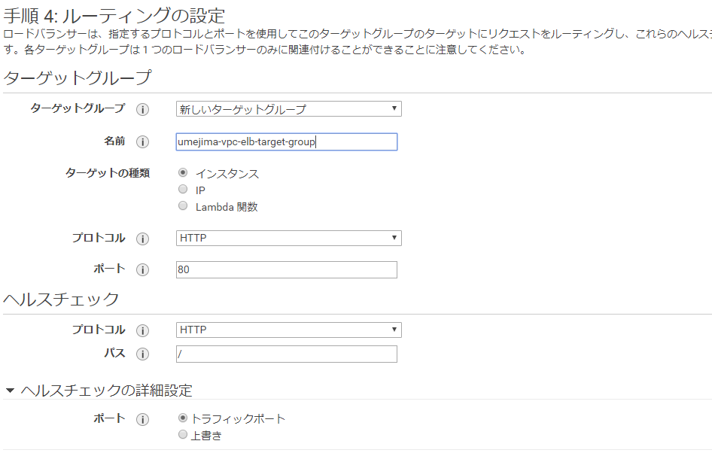

 | ※ ヘルスチェックの設定。EC2 へ HTTP リクエストを飛ばすことで確認したいので↑の通り。

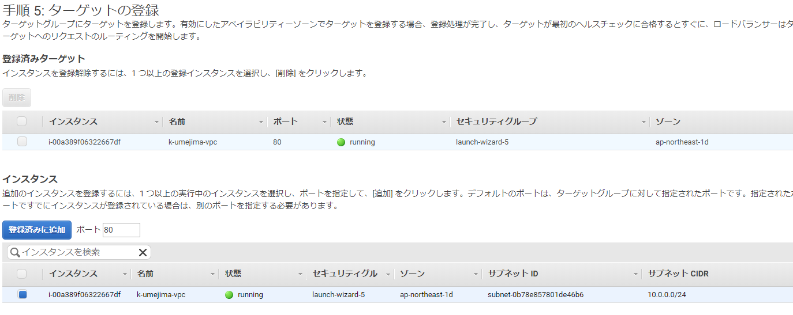

 | ※ インスタンスからヘルスチェックを飛ばすインスタンスを選択し「登録済みに追加」する。

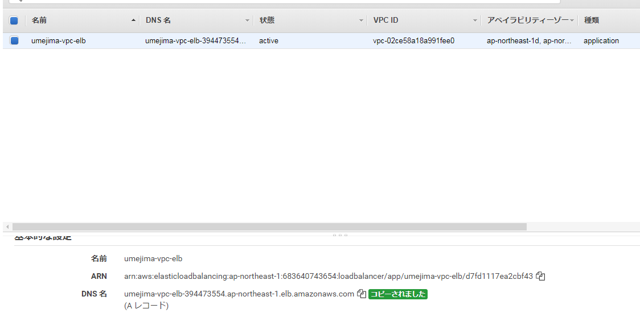

2. status が Active になった後 (ヘルスチェックが通った後) に DNS 名をコピーし、アクセスする
※ EC2 の PublicIP から到達できず、かつ、ELB 経由からのアクセスに成功することを確認できれば OK
↓が表示されれば OK

10
1. ECS クラスタを作成する
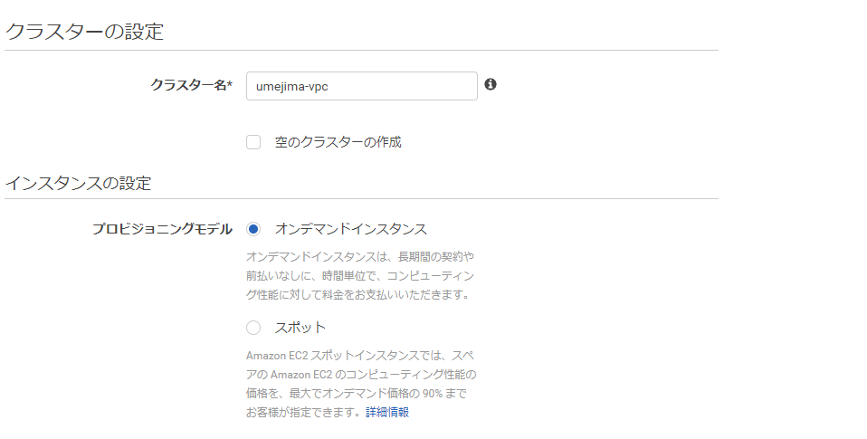

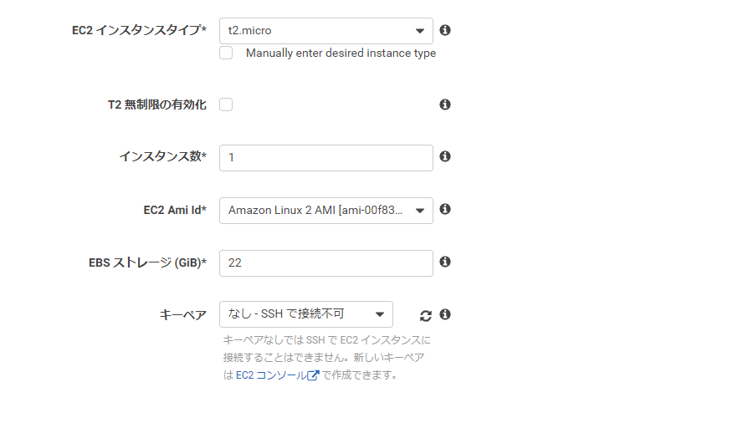

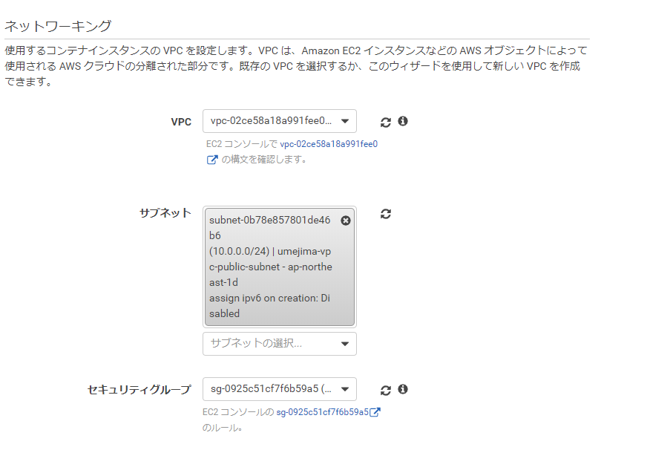

 | ※ 9-X1 で作成した VPC
 | ※ 9-X2 で作成した ELB 用のセキュリティグループを割り当てる

 | ※ 9X-1 で作成した EC2 に割り当てたセキュリティグループ
 | (VPC に割り当てたものでない点に注意)

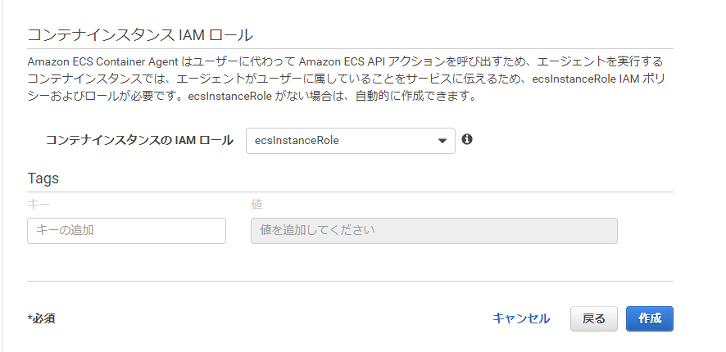

 | ※ IAM は自動で作成する

2. ↑で作成が完了すると、ECS クラスタ用の EC2 インスタンスが作成される。(VPC/セキュリティグループは指定されたものが割り当てられる)

11
1. タスク定義を登録する
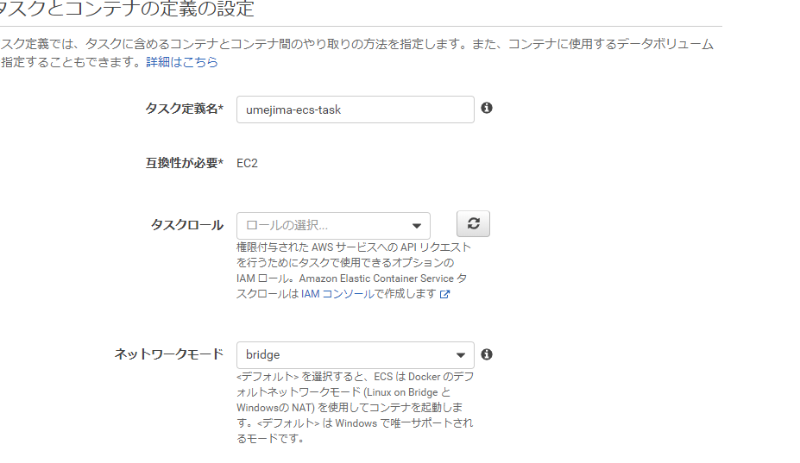

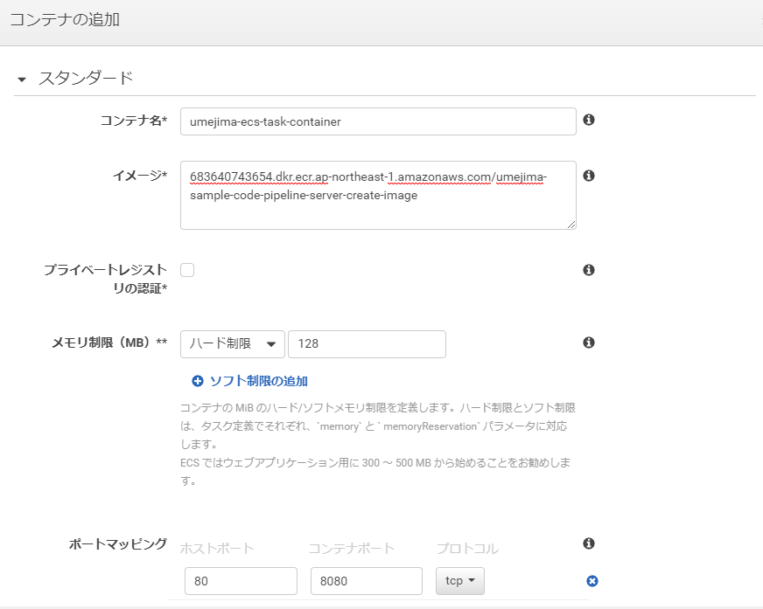

 | UI の ECR URI を設定する

 | 80 -> 80 のポートフォワードをする
 | ※ ←図はまちがい

2. ↑で作成した後に↓が表示されること

12
1. サービスを作成する
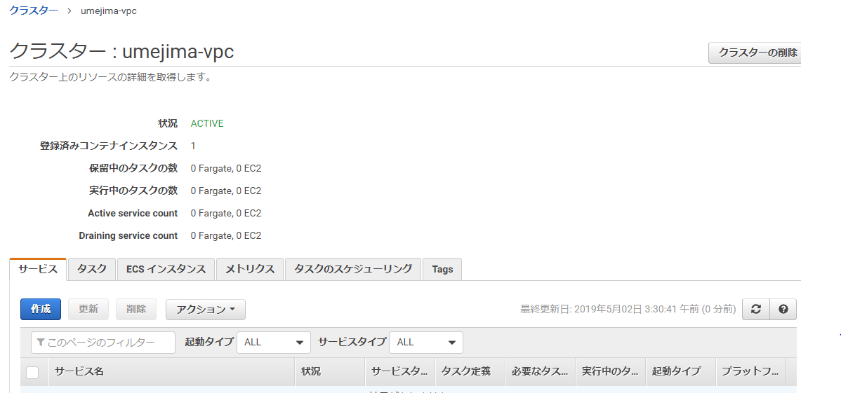

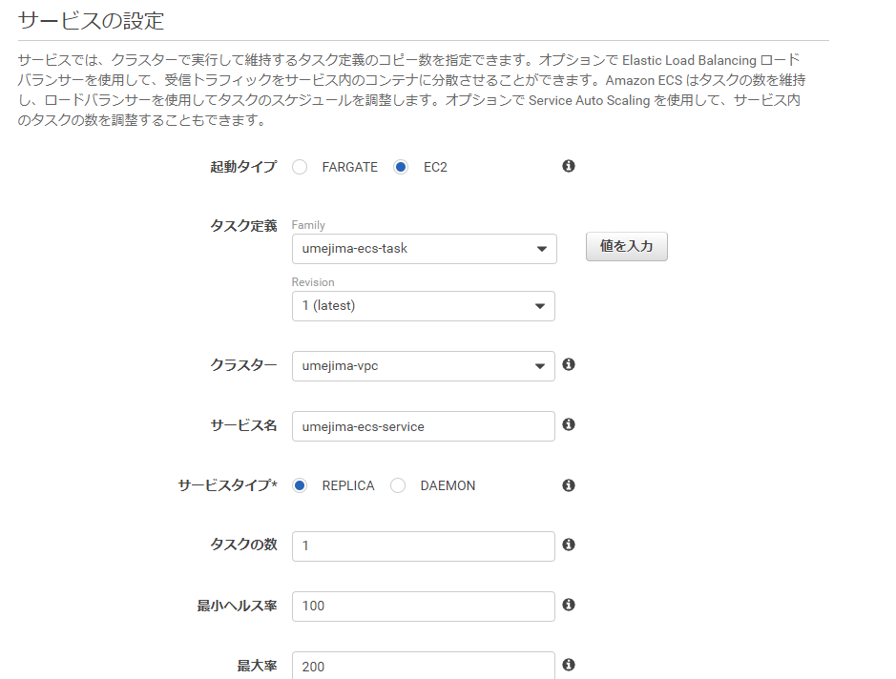

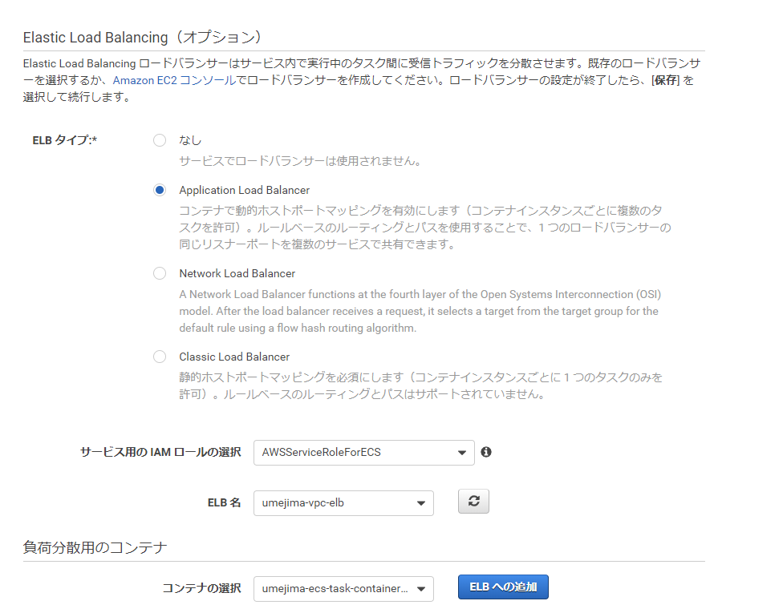

 | ここは自動で作成

 | 作成済みの ELB を設定

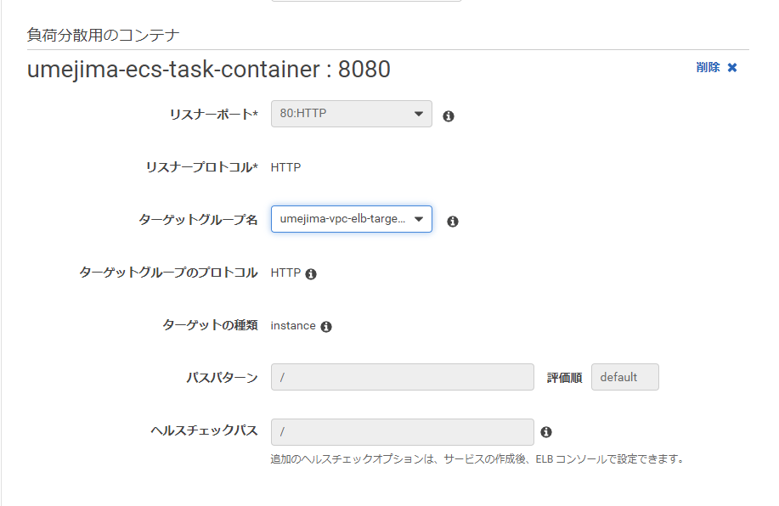

 | 作成済みの ELB Target Group を設定
 | ※ 80 ポートでのヘルスチェック

2. ↑で作成した後、↓で Task が実行され Active になるのを待つ

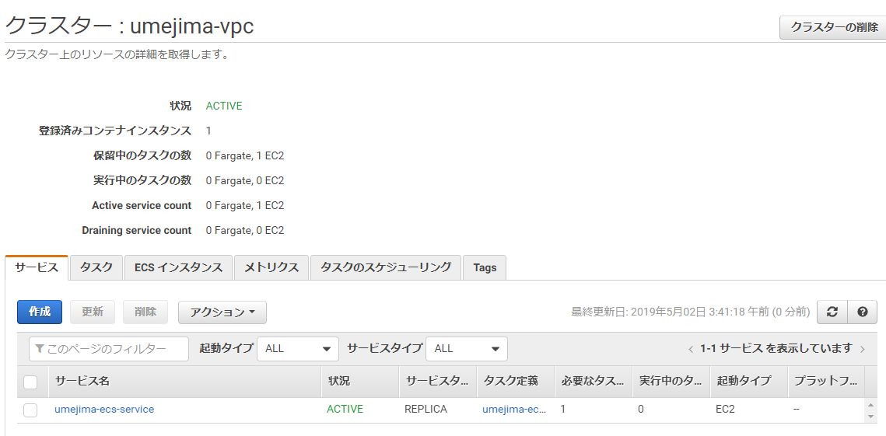

3. ELB 経由で 80 ポートにて、Server Docker Container に対しアクセスしてみる。

13
1. ELB のターゲットグループに、ECS コンテナ用 EC2 を設定
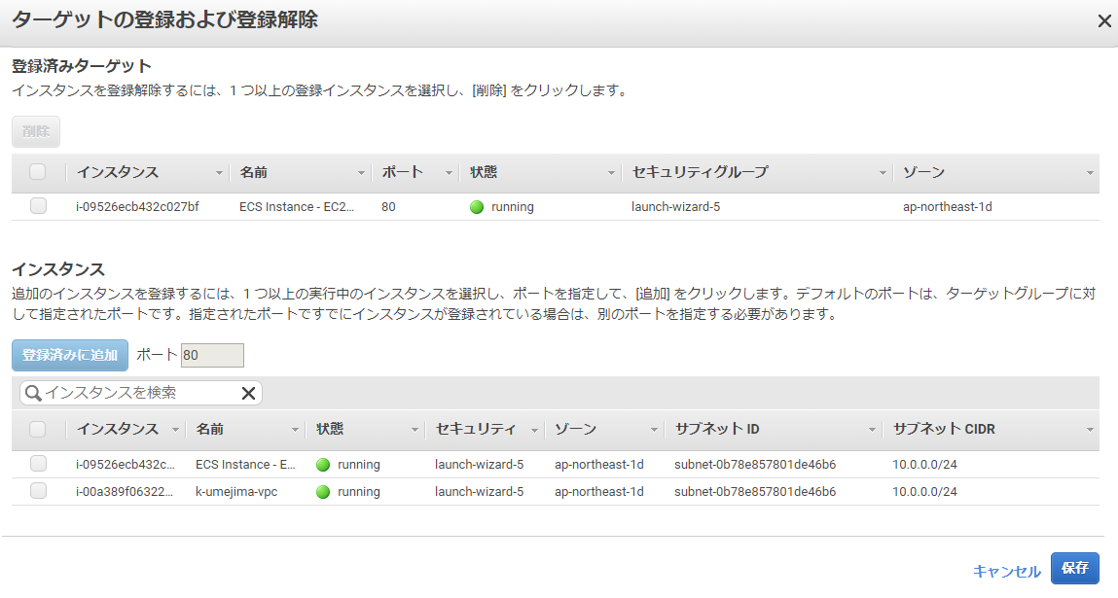

2. healty になったことを確認し、ELB の DNS 名を元にアクセス

 | ※ UI 用の Docker Image が Run されて Apache が稼働していることのみの確認になってしまっている。
 | (apache の設定で 801 ポートでアクセスしないと UI 表示できないようになっており、色々設定しなおすのがめんどいので、ELB -> ECS コンテナ(EC2) -> Docker Container が通ったことで OK にしている)

